SEGUNDO INFORME PARCIAL
MATRIZ DE INFORMACIÓN MINIMA PARA INFORME DE RENDICIÓN DE CUENTAS AL CIUDADANO - EJERCICIO 2025

1- PRESENTACIÓN
Institución: | DIRECCIÓN NACIONAL DE MIGRACIONES
Periodo del informe: | ABRIL, MAYO, JUNIO
MISIÓN INSTITUCIONAL
Garantizar el cumplimiento de la normativa migratoria en el Paraguay, mediante una gestión eficiente, trasparente y orientada al servicio a los connacionales y extranjeros, con el objetivo de facilitar la movilidad segura y ordenada, contribuyendo al desarrollo del país y al fortalecimiento de la integración regional e internacional.

2-PRESENTACIÓN DE LOS MIEMBROS DEL COMITÉ DE RENDICIÓN DE CUENTAS AL CIUDADANO (CRCC)
(Adjuntar aquí el link de acceso directo a la Resolución)
Nro. | Dependencia |  | Responsable |  | Cargo que Ocupa
1 | Dirección de Transparencia y Anticorrupción |  | Abg. Nidia Villalba |  | Directora
2 | Dirección General de Extranjeros |  | Mgtr. Leila Olavarrieta |  | Directora General
3 | Dirección General de Movimiento Migratorio |  | Sr. Favio Espinoza |  | Director General
4 | Dirección General de Administración y Finanzas |  | Dra. Mónica Enciso |  | Directora General
5 | Dirección General de Asuntos Internacionales |  | Mgtr. Fernando Pedrozo |  | Director General
6 | Dirección de Secretaria Privada |  | Lic. Iván Rojas |  | Director
7 | Dirección de Gabinete |  | Abg. Karina Gómez |  | Directora
8 | Dirección de Asesoría Jurídica |  | Abg. Nidia Martínez |  | Directora
9 | Dirección de Gestión de Talento Humano |  | Lic. Susana Colorado |  | Directora
10 | Dirección de Auditoria |  | Lic. Wilma Jara |  | Directora
11 | Dirección de Tecnología de la Información y Comunicación |  | Lic. Gustavo Aguilar |  | Director
12 | Dirección de Secretaría General |  | Mgtr. Letizia Zayas |  | Secretaria General
13 | Dirección de Inteligencia Migratoria |  | Abg. Dixon Colman |  | Director
14 | Departamento de Acceso a la Información Pública y Transparencia. Técnico de Apoyo |  | Lic. Daisy Cano |  | Jefa Interina de Departamento
15 | Departamento de Planificación |  | Lic. Jesús Fernando Escobar |  | Responsable de Gestión de la Planificación Estratégica y Sistemas Especializados SIAF/SIRSR/SPR
16 | Departamento de Comunicación Institucional. Técnico de Apoyo |  | Ing. Sergio Laterza |  | Responsable de Sistemas Especializados SIRSR/INCONCERT
Cantidad de Miembros del CRCC: |  |  |  | 16 (Dieciséis)
Total Hombres : |  |  |  | 7 (Siete)
Total Mujeres: |  |  |  | 9 (Nueve)
Total nivel directivo o rango superior: |  |  |  | 13 (Trece)

2- PLAN DE RENDICIÓN DE CUENTAS AL CIUDADANO
2.1. Resolución de Aprobación y Anexo de Plan de Rendición de Cuentas
(Adjuntar aquí link de acceso al Resolución)
2.2 Plan de Rendición de Cuentas. (Copiar abajo link de acceso directo)
(Adjuntar aquí link de acceso al Plan de Rendición de Cuentas al Ciudadano)
Priorización | Tema |  | Vinculación POI, PEI, PND, ODS. | Justificaciones |  | Evidencia
1° | Equipos Móviles de Documentación "MIGRAMOVIL" |  | Plan Nacional de Desarrollo Paraguay 2030 | Acercar los servicios de documentación a los migrantes extranjeros en el territorio nacional, especialmente en localidades con acceso limitado a las oficinas de admisión de Migraciones. |  | ANEXO DGE
2° | Detección de documentos fraudulentos en trámites de residencia y otros documentos migratorios. |  | Plan Nacional de Desarrollo Paraguay 2030 | Detectar inconsistencias o irregularidades en la documentación presentada por los usuarios para trámites de residencia y otros documentos migratorios, con el fin de evitar la aprobación de solicitudes que contengan documentos de dudosa autenticidad o contenidos presumiblemente falsos, y derivar los casos a las dependencias o instituciones encargadas de la investigación. |  | No se detectaron casos de documentos fraudulentos en trámites de residencia y otros documentos migratorios.
3° | Detecciones de Documentos de Viajes Fraudulentos |  | PND | Mediante el conocimiento e idoneidad de los funcionarios apostados en los Puestos de Control Migratorios y con la ayuda de las herramientas informaticas instaladas en los mismos, se pueden derivar los casos a las instituciones encargadas de la investigacion y pericia de tales documentos. |  | ANEXO DGMM
2° | Operaciones de Control Intrafrontera |  | PND | Operativos de controles de apoyo intrafrontera en el Puente Internacional de la Amistad,por temporada alta. |  | ANEXO DGMM
5° | Ejecución Presupuestaria |  | PND | Administrar los Recursos Financieros provenientes del PGN 2025 ajustandose estrictamente a procedimientos legales a fin de rendir cuentas en forma. |  | Informes Trimestrales de RCC
6° | Innovaciones Tecnologicas |  | PND | Adquisicion de bienes tecnologicos acorde a las necesidades para mantener actualizados los procedimientos de los servicios. |  | En Proceso
7° | Plan Anual de Capacitaciones y Becas |  | POI: Programas de desarrollo de capacidades PND: Eje 3 – Desarrollo social inclusivo | Promueve el desarrollo profesional continuo de los servidores públicos de la Institución. |  | ANEXO DGTH
 | Evaluación de Desempeño Institucional y Personal |  | POI: Gestión del rendimiento institucional | Permite medir el cumplimiento de metas institucionales y el desempeño del personal para la mejora continua.
 | Incorporación de Personal con discapacidad y Personas pertenecientes a las Comunidades Indígenas |  | POI: Inclusión y acceso equitativo al empleo PEI: Promoción de políticas de igualdad de oportunidades PND: Eje 3 – Reducción de desigualdades ODS 10: Reducción de las desigualdades | Fomenta una institución más inclusiva, diversa y justa, en cumplimiento de marcos legales y compromisos internacionales sobre derechos humanos.
 | Proceso de Selección Transparente |  | POI: Procesos de selección por mérito PEI: Fortalecimiento de la institucionalidad PND: Eje 1 – Gobierno abierto y ético ODS 16: Paz, justicia e instituciones sólidas | Asegura el acceso equitativo a los cargos públicos, mejora la percepción ciudadana de la institución y garantiza idoneidad en los puestos.
(Describir aquí los motivos de la selección temática y exponer si existió participación ciudadana en el proceso. Vincular la selección con el POI, PEI, PND2030 y ODS)
...
EJECUCION PRESUPUESTARIA
 | PRESUPUESTADO | EJECUTADO | SALDOS
SERVICIOS PERSONALES | 34757588094 | 32524560905 | 2233027189
SERVICIOS NO PERSONALES | 12912191471 | 11788604555 | 1123586916
BIENES DE CONSUMO | 3746968829 | 3552353302 | 194615527
INVERSION FISICA | 3901773500 | 3344134465 | 557639035
TRANSFERENCIAS | 1734764820 | 1704310822 | 30453998
OTROS GASTOS | 180000000 | 114904722 | 65095278

4- PARTICIPACIÓN CIUDADANA
4.1. Canales de Participación Ciudadana existentes a la fecha.
N° | Denominación | Descripción |  | Dependencia Responsable del Canal de Participación |  | Evidencia (Página Web, Buzón de SQR, Etc.)
1 | Correo electrónico de atención al ciudadano | E-mail habilitado para consultas, reclamos y denuncias |  | Departamento de Atención al Público/Ciudadano | Dirección de Gabinete |  | migraciones@migraciones.gov.py
2 | Red social Facebook | Página oficial verificada en Facebook |  | Departamento de Comunicación Institucional | Dirección de Gabinete |  | https://www.facebook.com/MigracionesPY/
3 | Red Social X | Cuenta oficial verificada en X |  | Departamento de Comunicación Institucional | Dirección de Gabinete |  | https://twitter.com/MigracionesPY
4 | Red Social Instagram | Cuenta oficial en Instagram |  | Departamento de Comunicación Institucional | Dirección de Gabinete |  | https://www.instagram.com/Migracionespy/
5 | Portal de Acceso a la Información Pública | Portal de solicitud de información pública del Gobierno Nacional |  | Dirección de Transparencia y Anticorrupción |  | https://informacionpublica.paraguay.gov.py/
6 | Portal de Denuncias | Portal de denuncias del Gobierno Nacional |  | Dirección de Transparencia y Anticorrupción |  | www.denuncias.gov.py
7 | Contact Center | Línea telefónica habilitada para atención |  | Departamento de Atención al Público/Ciudadano | Dirección de Gabinete |  | 021 411 2000

RESUMEN DE ATENCIÓN DE CONSULTAS - SEGUNDO TRIMESTRE 2025
 | LÍNEA BAJA | E-MAIL | FACEBOOK | INSTAGRAM | X
ABRIL | 1563 | 401 | 57 | 58 | 2
MAYO | 1592 | 516 | 32 | 56 | 2
JUNIO | 1570 | 628 | 42 | 115 | 5

4.2. Participación y difusión en idioma Guaraní
Producto (actividades, materiales, insumos, etc) |  | Descripción |  | Fecha | Enlace
Pagina Web Insitucional - Guaraní |  | La página web cuenta con traducción al idioma guaraní a través de la herramienta Google Translate, con el objetivo de promover el acceso a la información en ambas lenguas oficiales del país |  |  | migraciones.gov.py

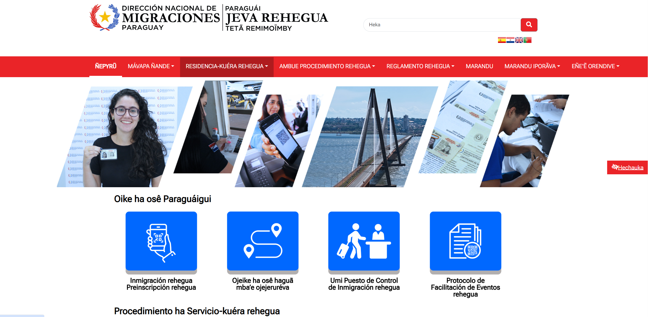

5- INDICADORES MISIONALES DE RENDICIÓN DE CUENTAS AL CIUDADANO
5.1- Indicadores Misionales Identificados
Cantidad de indicadores |  | Descripción del Indicador misional |  | Evidencia
1 |  | Control migratorio en el territorio nacional |  | ANEXO GABINETE
(Puede complementar información aquí y apoyarse en gráficos ilustrativos)

5.2 Gestión de riesgos de corrupción
Ambito de Aplicación | Cantidad de Riesgos detectados | Descripción del Riesgo de corrupción |  | Medidas de mitigación | Enlace Evidencias
...
7.2 Modelo Estándar de Control Interno para las Instituciones Públicas del Paraguay
Periodo |  |  | Calificación MECIP de la Contraloría General de la República (CGR)
2021 |  |  | 1.75
2022 |  |  | 1.71
2023 |  |  | 1.62
2024 |  |  | La calificaciuón aún no ha sido emitida, dado que la Contraloría General de la República realiza dicha emisión en el tercer trimestre del año, correspondiente al Ejercicio Fiscal 2024.

8- DESCRIPCIÓN CUALITATIVA DE LOGROS ALCANZADOS

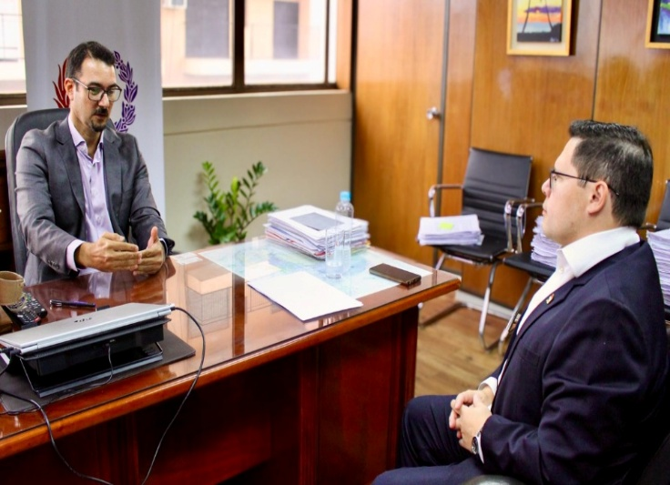 Migraciones y DNIT coordinan acciones de seguridad y operatividad en zonas primarias |  | 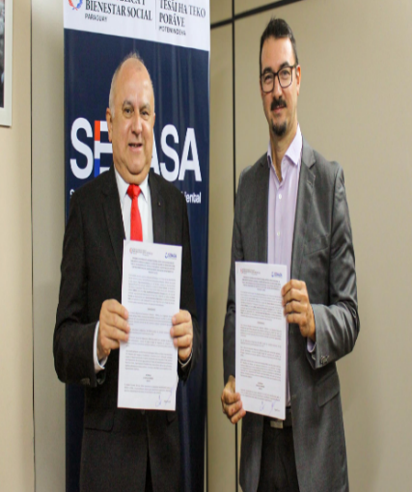 Acuerdo entre Migraciones y SENASA impulsa mejoras en servicios en frontera | 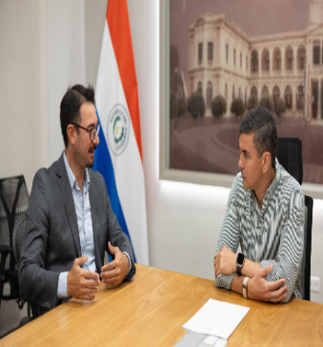 Titular de Migraciones informó al Presidente de la República sobre avances en cooperación internacional y modernización del control migratorio | Migraciones participó en la audiencia pública sobre el Proyecto de Ley de Protección de Datos Personales | 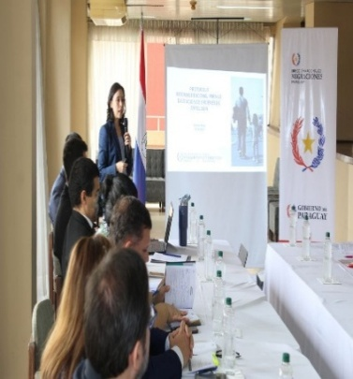 Última reunión de trabajo sobre Protocolo Interinstitucional para la Ejecución de Órdenes de Expulsión | Migraciones y la Asociación del Cuerpo Consular del Paraguay firman convenio de cooperación
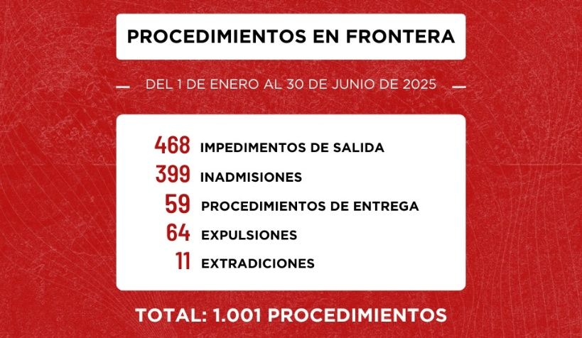 Procedimientos en Frontera Primer Semestre |  | 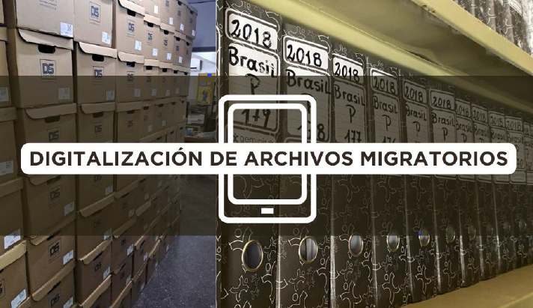 Digitalización de Archivos Migratorios |  | 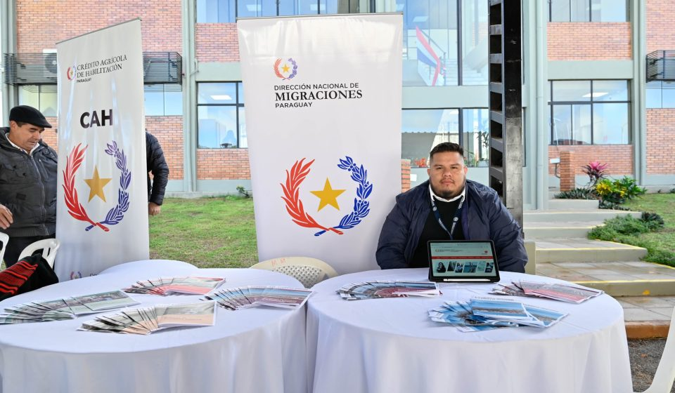 La DNM brindó servicios migratorios en el marco de “Ciudad Mujer Móvil” en el Departamento de Caazapá | 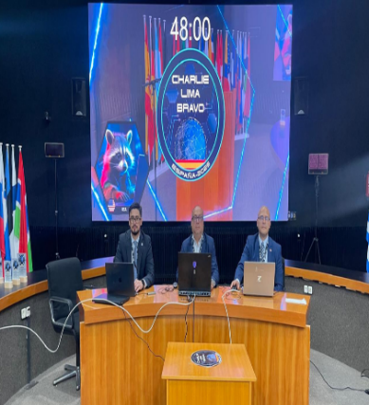 Ejercicio internacional “Charlie Lima Bravo 2025”: Paraguay fortalece capacidades en análisis de información migratoria | 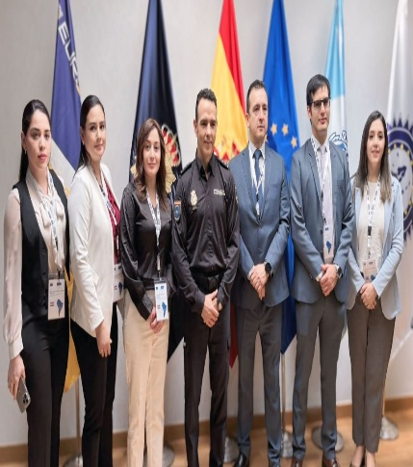 Delegación de Migraciones Paraguay inició curso internacional sobre Gestión Integral de Fronteras

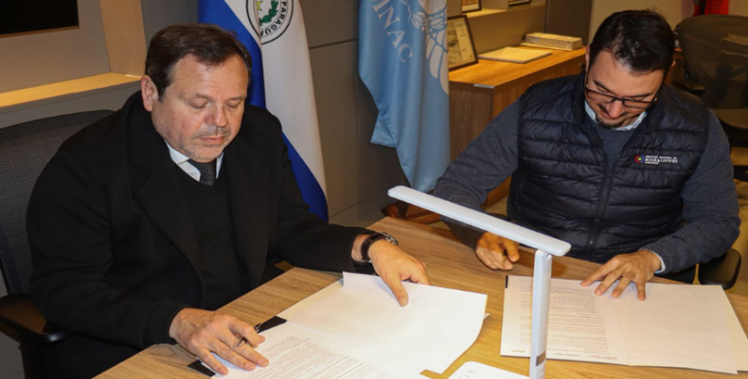 Migraciones y DINAC sellan acuerdo para incorporar el sistema API/PNR en el control migratorio aéreo. |  | Cancillería, Ministerio del Interior y Migraciones coordinan acciones en materia de seguridad e integración | 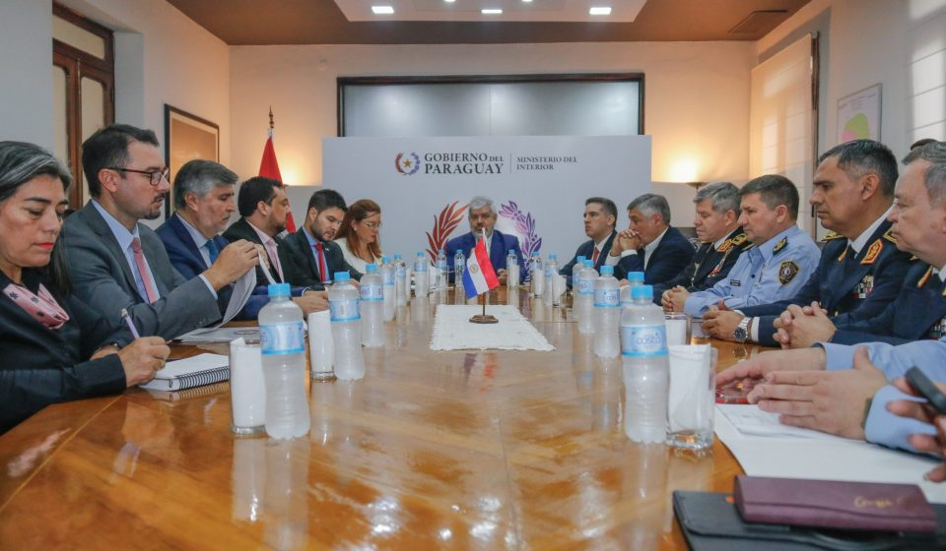 Instituciones del Poder Ejecutivo constituyen la Comisión Nacional de Búsqueda de Personas Desaparecidas “CONADE” |  | 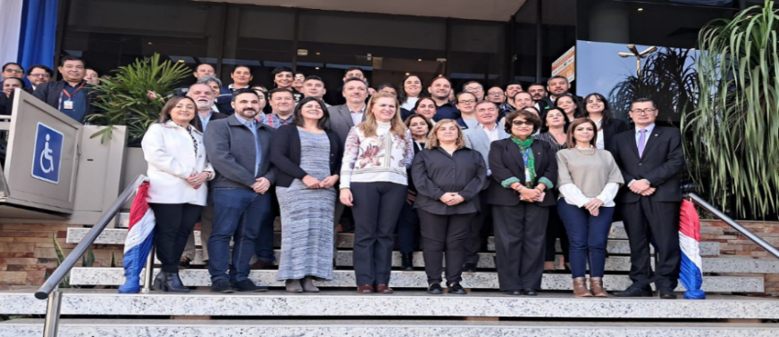 Paraguay y Argentina fortalecen la preparación fronteriza en un simulacro binacional de salud
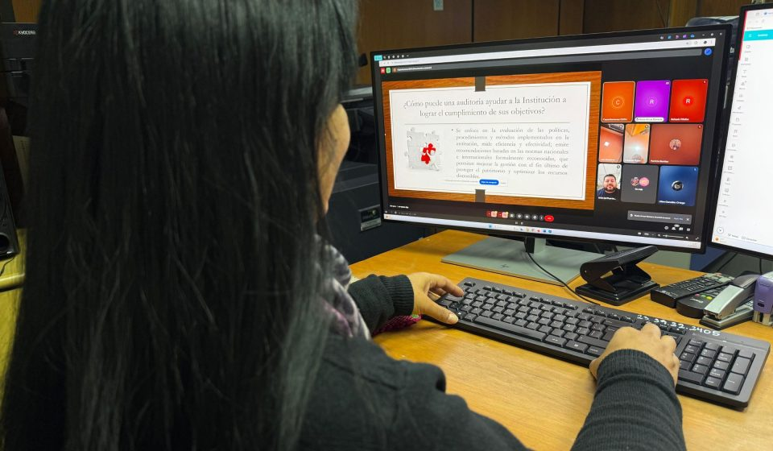 La Dirección Nacional de Migraciones dio inicio a un programa de talleres virtuales orientados a fortalecer las capacidades internas de sus funcionarios |  | 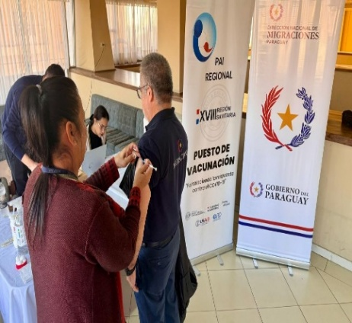 Jornada de Vacunación “Cuidándonos Juntos” para servidores públicos de la Dirección Nacional de Migraciones | 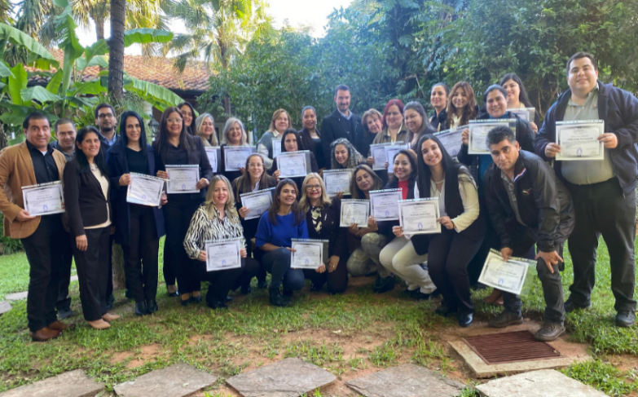 33 servidores públicos de la DNM concluyen programa de actualización en administración financiera gubernamental |  | Paraguay afina su hoja de ruta rumbo a los Juegos Panamericanos Junior ASU 2025 y el WRC Rally
